Application Form
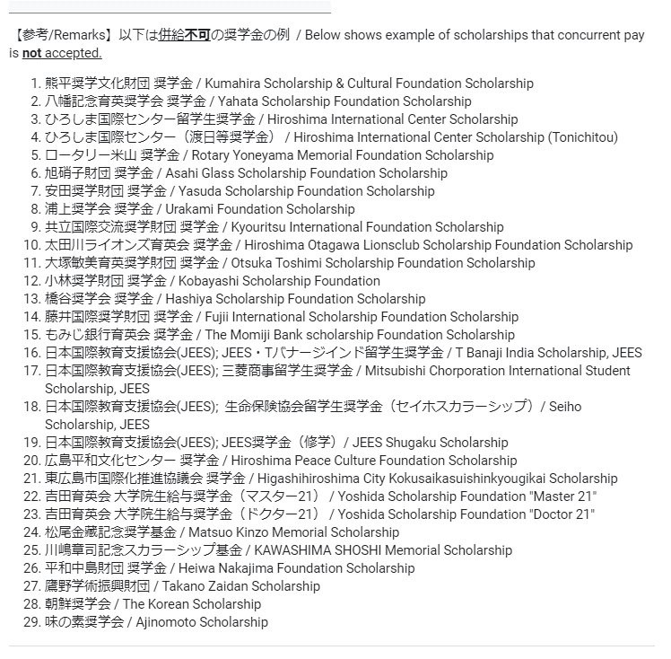
広島大学 次世代AIフェロー応募フォーム（2024年4月･10月支援開始分） / Application Form for Next-Generation AI Fellow at HU (Support starting from April･October 2024)
1. このフォームは、広島大学創発的次世代AI人材育成プログラム（2024年4月･10月支援開始分）の応募フォームです。2024年5月8日（水）正午（日本時間）までに、このフォームでの応募を完了してください。 This is the Application Form for the Program for Developing and Supporting the Next-Generation AI Researchers at Hiroshima University (Support starting from April･October 2024). Please complete your application within this form by 12:00 p.m. (noon, JST) on Wednesday, May 8th, 2024. 2. 公式ホームページに、募集要項を掲載しています。必ず確認してから応募してください。 Application guideline are posted on the official website. Please carefully check it before applying. https://www.hiroshima-u.ac.jp/gcdc_yr/newnextgeneration-ai

★必須回答項目 / ★Required field
① | ② | ③ | ④ | ⑤ | ⑥ | ⑦ | ⑧ | ⑨ | ⑩ | ⑪ | ⑫ | ⑬ | ⑭ | ⑮ | ⑯ | ⑰ | ⑱ | ⑲ | ⑳ | 21 | 22 | 23 | 24 | 25 | 26 | 27 | 28 | 29 | 30 | 31 | 32 | 33 | 34 | 35
★ 博士課程後期又は4年制博士課程入学後の指導（予定）教員と研究計画について相談できていますか？ ／ Have you ever consulted with your academic supervisor for Doctoral Course about your research plan? ＊応募書類（研究計画書）は指導教員と相談の上で作成してください。 ／ Application documents (research plan) should be prepared in consultation with your academic supervisor. | ★ 広島大学大学院 博士課程後期又は4年制博士課程への入学(進学)・在学 状況 / About the status of admission to or enrollment in a doctoral course or 4-year doctoral program at Hiroshima University Graduate School | ★ 支援開始月が含まれる年（2024年）のあなたの1月～12月の収入は240万円以上となる見込みですか？ / Are you going to receive an income that exceeds 2.4 million yen for the period from January 2024 to December 2024 ? （＊有給のインターンシップ、RA・TA、アルバイト等による収入は含まない / Receiving a salary or working part-time in a job such as a TA or RA does not preclude the eligibility requirements.） | ★ 以下の広島大学大学院生支援プロジェクトの支援のうちどれかを受給中ですか？ / Are you currently receiving any of the following support from the Hiroshima University Postgraduate Advancement Project ? ・広島大学大学院リサーチフェローシップ制度 / Research Fellowship ・広島大学創発的次世代研究者育成・支援プログラム / Next-Generation Fellowship ・広島大学女性科学技術フェローシップ制度 / STEM Female Research Fellowship | ★ 日本学生支援機構（JASSO）の奨学金を受給中または申請中・申請予定ですか？ / Are you currently receiving, applying for, or planning to apply for JASSO scholarship? | ★ JASSOの他に受給中、受給予定または受給申請中の奨学金･支援はありますか？ / Are there any other scholarships or support program that you are receiving, will be accepted, or are just applying apart from JASSO? | ★ 前問⑥に「はい」の場合、 If last question,⑥, is [ Yes ], それらは本支援プログラムと併給可能ですか？ / Is concurrent pay possible between this support program and your other scholarship ? | ★ 博士課程後期又は4年制博士課程における研究課題名 / Your research title within your Doctoral Course ＊日本語または英語で記入してください / Please enter the title in Japanese or English. | ★ 申請者氏名 / Applicant’s Full Name ＊Example: 広島 花子 / HIROSHIMA Hanako | _ 申請者氏名フリガナ / Applicant’s Full Name (in KATAKANA) | _ 学生番号 / Student ID Number ＊広島大学に在学中の方は、現在の学生番号を記入してください / If you are enrolled in Hiroshima University, please enter your student ID number. Example: M123456 , D123456 | ★ 博士課程後期又は4年制博士課程で在籍する（予定の）研究科・専攻・プログラムの名称 / Your Graduate School for the Doctoral Course or 4-year Doctoral Program | ★ 博士課程後期又は4年制博士課程への入学（予定）年月日 / Doctoral Course or 4-year Doctoral Program Enrollment Date (plan to) YYYY/MM/DD | ★ 生年月日 / Date of Birth YYYY/MM/DD | ★ 性別／Gender | ★ 国籍／Nationality | ★ メールアドレス（1） / Email Address (1) to contact with the Next-Generation Fellowship Contact Office, Hiroshima University | _ メールアドレス（2） / Email Address (2) ＊メールアドレス（1）で大学（所属機関）ドメインのメールアドレスを記載された場合、可能であれば別のメールアドレスも教えてください / If you filled a university domain email address in "Email address (1)" above, please also provide a personal email address if possible. | ★ 電話番号 / Phone Number | ★ 学歴1（学部）: 出身大学・学部・学科等 / Academic Background1 (Bachelor's Course): Names of the department and university you graduated from ＊出身大学・学部・学科等の名称を記入してください（例：広島大学・文学部・人文学科） / Please fill in the names of the department and university you graduated from. (Example: Department of ----, ---- University) | ★ 学歴1（学部）: 卒業年月日 / Academic Background1 (Bachelor's Course): Graduation Date of Bachelor’s Course ＊問⑳の出身大学の卒業年月日を記載ください / Please indicate the date in which you graduated from the Bachelor's Course. YYYY/MM/DD | ★ 学歴2（博士課程前期）: 出身または在籍中の大学院・研究科・専攻等の名称 / Academic Background 2 (Master’s Course): Names of the graduate school and university you graduated from or are currently enrolled in ※セルのコメントを参照 ※Refer to comments in this cell. | ★ 学歴2（博士課程前期）: 入学年月日 / Academic Background 2 (Master’s Course): Enrollment Date of Master's Course ※セルのコメントを参照 ※Refer to comments in this cell. | _ 勤務先の名称 / Name of the Worksite (if you are an employee) ＊あなたが社会人の場合のみ記入 / If only you are an employee, please fill in the name of your current worksite. | _ 支援開始月が含まれる年（2024年）の収入見込額 / Expected Income for 2024 (Total amount of your salary) | ★ ＊ 他大学の大学院博士課程後期との併願状況 / ＊ Are you applying for Doctoral Courses of Hiroshima University and another university at the same time? ※セルのコメントを参照 ※Refer to comments in this cell. | ★ 日本への入国状況（現時点）/ Country or Region of Residence (at the time of application) | ★ 日本学術振興会特別研究員-DCの2025年度採用分への応募状況 / Status of JSPS Research Fellowships for Young Scientists (DC1 or DC2) Application for FY2025 | ★ (1) 博士課程後期又は4年制博士課程入学後の指導教員の所属研究科・プログラム / Graduate School / Program of your academic supervisor for Doctoral Course or 4-year Doctoral Program ※ 2024年10月入学予定者は、希望する指導教員についてお書きください。 ※ For applicants who will enroll in October 2024, please indicate your preferred academic supervisor. | ★ (2) 博士課程後期又は4年制博士課程入学後の指導教員の職名 / Job title of your academic supervisor for Doctoral Course or 4-year Doctoral Program ※ 2024年10月入学予定者は、希望する指導教員についてお書きください。 ※ For applicants who will enroll in October 2024, please indicate your preferred academic supervisor. | ★ (3) 博士課程後期又は4年制博士課程入学後の指導教員の氏名 / Full name of your academic supervisor for Doctoral Course or 4-year Doctoral Program ※ 2024年10月入学予定者は、希望する指導教員についてお書きください。 ※ For applicants who will enroll in October 2024, please indicate your preferred academic supervisor. | ★ （4）博士課程後期又は4年制博士課程入学後の指導教員のメールアドレス / E-mail address of your academic supervisor for Doctoral Course or 4-year Doctoral Program ※ 2024年10月入学予定者は、希望する指導教員についてお書きください。 ※ For applicants who will enroll in October 2024, please indicate your preferred academic supervisor. | _ (5) 海外の研究機関に所属する副指導教員(※)の氏名 / Full name of sub-supervisor (※) at the research institution outside of Japan ※ 広島大学大学院研究科に届け出ている、海外の研究機関に所属する副指導教員 ※ Sub-supervisors affiliated with research institutions outside of Japan that have been notified to the Graduate School at Hiroshima University. ＊ 上記副指導教員がおられる場合はご記入ください / If you have above sub-supervisor, please indicate. | _ (6) 海外の研究機関に所属する副指導教員(※)の所属 / Affiliation of sub-supervisor (※) at the research institution outside of Japan ※ 広島大学大学院研究科に届け出ている、海外の研究機関に所属する副指導教員 ※ Sub-supervisors affiliated with research institutions outside of Japan that have been notified to the Graduate School at Hiroshima University. ＊ 上記副指導教員がおられる場合はご記入ください / If you have above sub-supervisor, please indicate. | 研究計画書 (pdf) のメール添付送付，動画(MP4形式)のアップロードを実施すること。 To send the Research Plan by attaching in e-mail , and to upload the video (MP4 format). URL of Next Cloud to upload : https://fshare.hiroshima-u.ac.jp/nextcloud/index.php/s/a8AQzPJP6LQMJHR

選択回答／Select Answer | 選択回答／Select Answer | 選択回答／Select Answer | 選択回答／Select Answer | 選択回答／Select Answer | 選択回答／Select Answer | 選択回答／Select Answer | 記入要／ Need to fill in. | 記入要／ Need to fill in. | 記入要／ Need to fill in. | 記入要／ Need to fill in. | 選択回答／Select Answer | 記入要／ Need to fill in. | 記入要／ Need to fill in. | 選択回答／Select Answer | 記入要／ Need to fill in. | 記入要／ Need to fill in. | 記入要／ Need to fill in. | 記入要／ Need to fill in. | 記入要／ Need to fill in. | 記入要／ Need to fill in. | 記入要／ Need to fill in. | 記入要／ Need to fill in. | 記入要／ Need to fill in. | 記入要／ Need to fill in. | 選択回答／Select Answer | 選択回答／Select Answer | 選択回答／Select Answer | 記入要／ Need to fill in. | 記入要／ Need to fill in. | 記入要／ Need to fill in. | 記入要／ Need to fill in. | 記入要／ Need to fill in. | 記入要／ Need to fill in. | 選択回答／Select Answer

